拟酒店收入计算
1.年总收入 |  |  | 3611 |  |  |  |  |  |  |  | 深圳南山CitiGO 酒店 | 深圳南山亚朵酒店 | 深圳鸿隆明华轮酒店 | 深圳弘都酒店 | 华里精品酒店(深圳前海店) | 估价对象
（1）客房 | 房型 |  | 间数 | 收费标准 | 折扣率 | 出租率 | 天数 | 年收入 | 系数 | 房间数 | 240 | 104 | 110 | 266 | 126 | 50
 | 豪华套房 |  | 0 | 1000 | 100% | 62% | 365 | 0 | 160 | 倒推总建面 |  |  |  |  |  | 8000
 | 豪华双床房 |  | 5 | 700 | 100% | 62% | 365 | 79 |  | 高级大床房 | 655 | 780 | 600 | 500 | 550
 | 沙龙套房 |  |  |  |  |  |  | 0 |  | 80% |  |  |  |  |  | 40
 | 豪华大床房 |  | 5 | 700 | 100% | 62% | 365 | 79 |  | 豪华大床房 | 700 | 870 | 700 | 600 | 650
 | 高级大床房 |  | 40 | 600 | 100% | 62% | 365 | 543 |  | 9% |  |  |  |  |  | 5
 | 单房公寓 |  |  |  |  |  |  | 0 |  | 豪华双床房 | 700 | 870 | 700 | 600 | 650
 | 双房公寓 |  |  |  |  |  |  | 0 |  | 9% |  |  |  |  |  | 5
 | 小计 |  | 527 | #DIV/0! |  |  |  | 701 | 19% | 豪华套房 | 800 | 1100 | 1300 | 2500 | 1000
（2）餐厅 | 餐厅 |  | 人均消费 | 座位数 | 上座率 | 天数 | —— | 年收入 |  | 2% |  |  |  |  |  | 0
 | 中餐厅
 | 西餐厅 |  |  |  |  |  |  | 0 |  | 深圳南山CitiGO 酒店 | http://hotels.ctrip.com/hotel/14154841.html?isFull=F#ctm_ref=hod_sr_lst_dl_n_1_1
 | 其他 |  |  |  |  |  |  | 0 |  | 深圳南山亚朵酒店 | http://hotels.ctrip.com/hotel/6636949.html?isFull=F#ctm_ref=hod_sr_lst_dl_n_1_3
 | 小计 |  |  | 0 |  |  |  | 2700 | 75% | 深圳鸿隆明华轮酒店 | http://hotels.ctrip.com/hotel/652002.html?isFull=F#ctm_ref=hod_sr_lst_dl_n_1_3
（3）会议中心 | 会议室 |  | 间数 | 收费（元/间.天） | 平均使用率 | 天数 | —— | 年收入 |  | 深圳弘都酒店 | http://hotels.ctrip.com/hotel/1199422.html?isFull=F#ctm_ref=hod_sr_lst_dl_n_1_4
 | 大 |  |  |  |  |  |  | 0 |  | 华里精品酒店(深圳前海店) | http://hotels.ctrip.com/hotel/6469336.html?isFull=F#ctm_ref=hod_sr_lst_dl_n_1_5
 | 中 |  |  |  |  |  |  | 0
 | 小 |  |  |  |  |  |  | 0 |  | 房间数量推算 | https://www.zhihu.com/question/24851085/answer/29218939
 | 小计 |  | 0 |  |  |  |  | 0
（4）其他收入（可按客房收入比率计算） |  |  |  |  |  |  | 30% | 210 | 6%
（5）出租部分 |  |  | 建筑面积 | 日租金 | 天数 | 空置率 | —— | 年收入
 |  |  |  |  |  |  |  | 0 |  | 2017年第三季度全国星级饭店统计公报
 |  |  |  |  |  |  |  |  |  | http://www.cnta.gov.cn/zwgk/tzggnew/gztz/201801/t20180117_853798.shtml

（一）年净收入（剥离非房地产带来的收益） |  |  |  | 2455.48 |  |  | 此处对应不动产收益法中未来第一年总收益
1 | 年总收入 | 3611
（1） | 客房收入
（2） | 其他收入 |  |  | 餐厅、会议中心、出租等收入，按主收入（客房收入）比例计算
2 | 经营成本 | 541.65 | 15% | 包含耗用物品以及原材料等，以年总收入为基数计算
3 | 其他营业费用 | 252.77 | 7% | 工资、水电费、宣传费、差旅费、公司经费、审计费、咨询费、银行手续费、特殊行业税费等等，以年总收入为基数计算
4 | 行业利润 | 361.1 | 10%
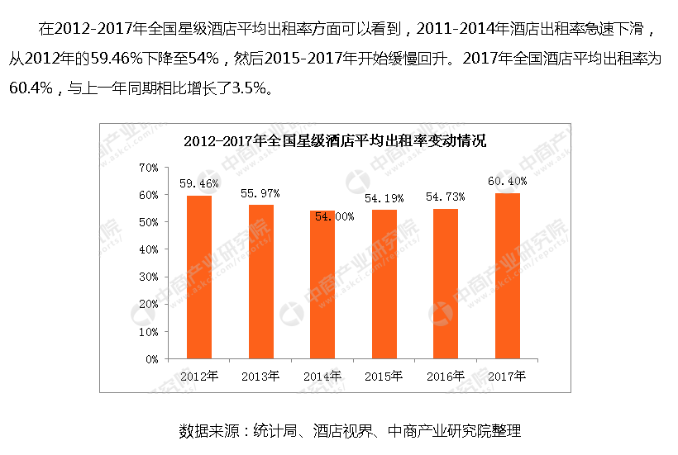
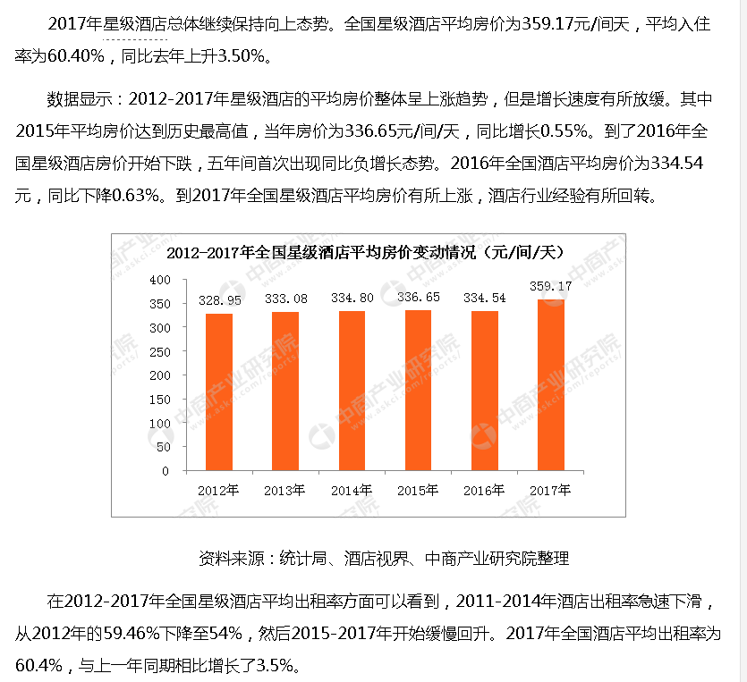

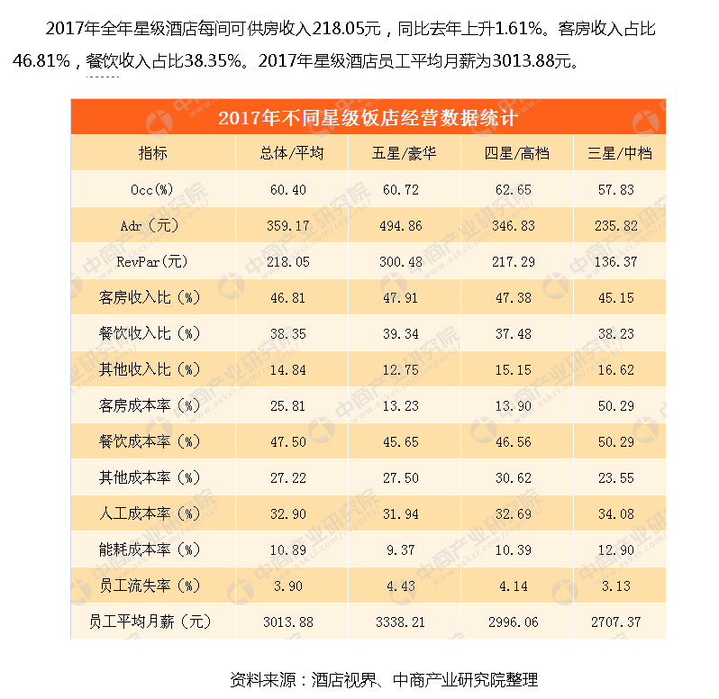

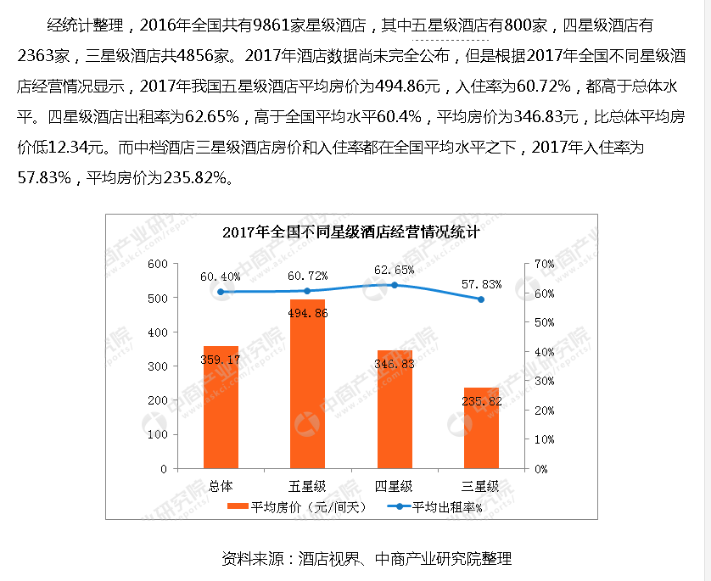

公寓案例
公寓案例
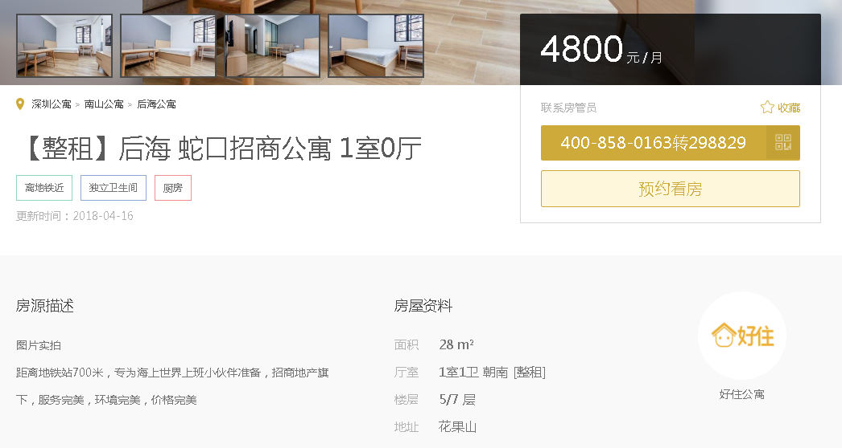

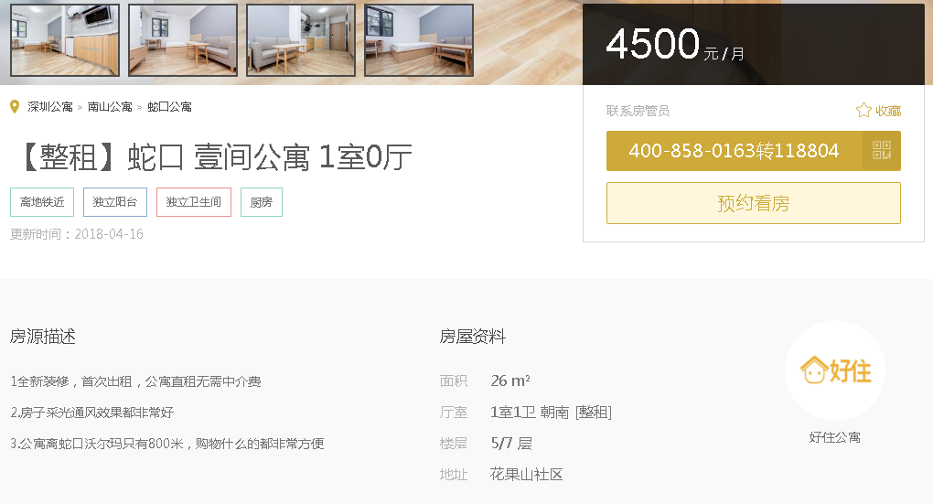

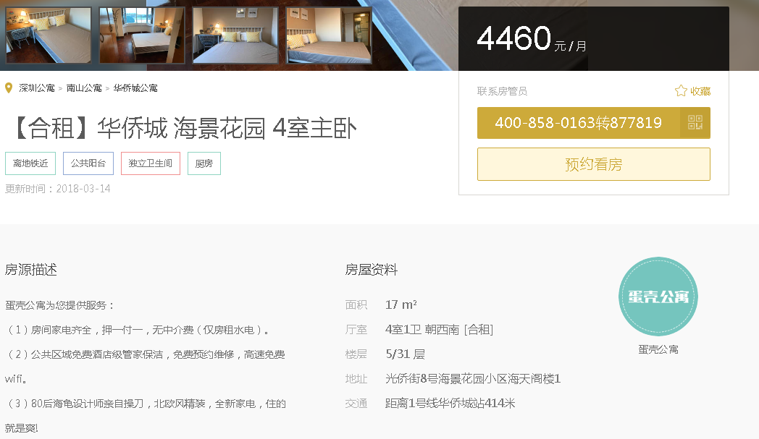

商业案例
商业案例
